상품제안서
라이트핏 스트랩파우치 투톤5단 양우산 | 상품코드: S45212

 |  |  |  |  |  |  | 02-713-8555 | www.synergygift.co.kr
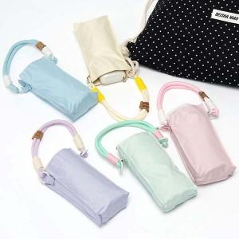

【상세/제작정보】 | <p><span style="font-size: 14pt;">※ 실크인쇄-손잡이 / 레이저인쇄-손잡이 / 풀칼라인쇄-손잡이 / 원단실크1도-원단 인쇄 진행 됩니다.</span></p><p><span style="font-size: 14pt;">&nbsp;</span></p><p><span style="font-size: 14pt;"></span><span style="font-size: 18.6667px;">※ 종이케이스 추가시 1박스 57개입 / 박스당 5,000원(VAT별도) 발생 됩니다.</span><span style="font-size: 14pt;">​</span></p>

【인쇄/포장옵션】 | 실크, 레이저, 풀칼라, 원단 실크1도 / 포장지포장

【공급단가】 | 수량 | 50~ | 100~ | 300~ | 1,000~ | 3,000~
*VAT별도 | 단가 | 11,830원 | 11,190원 | 10,640원 | 10,370원 | 10,190원

【상품 URL】 | https://www.synergygift.co.kr:443/src/goods_detail.php?gdno=45212

